Original
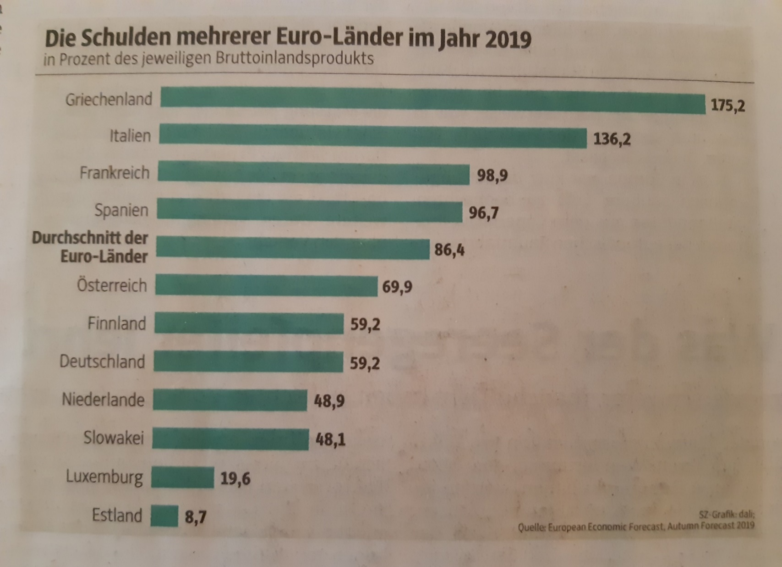
 | Unser Kommentar zu diesem Diagramm
1. | Das Balken-Diagramm ist gut gewählt, denn es ermöglicht einen Vergleich und lässt die Unterschiede erkennen.
2. | Der Duchschnittswert sollte besser erkennbar sein. Entweder diesen Balken in einer anderen Farbe darstellen oder noch besser als Durchschnittslinie.
3. | Nach welchen Kriterien wurden die Länder ausgewählt? Warum nicht alle der EURO-Zone?

Vorschlag

Ausgabe
 | 2019 |  | Ø-Eurozone
Estland | 8.4 | 63.333333333 | 1
Bulgarien | 20.2 | 63.333333333 | 27
Luxemburg | 22
Tschechien | 30.3
Dänemark | 33.3
Schweden | 35
Rumänien | 35.3
Litauen | 35.9
Lettland | 37
Malta | 42
Polen | 45.6
Slowakei | 48.2
Niederlande | 48.7
Irland | 57.4
Finnland | 59.5
Deutschland | 59.7
Ungarn | 65.5
Slowenien | 65.6
Österreich | 70.5
Kroatien | 72.8
Zypern | 94
Spanien | 95.5
Frankreich | 97.6
Belgien | 98.1
Portugal | 116.8
Italien | 134.6
Griechenland | 180.5
Verschuldung der EURO-Zone 2019 in % des BIP
Vorschlag

Mehr Informationen

Weitere Informationen rund um das Thema erhalten Sie:
Durch den Newsletter Controlling EXCELlent
Im BLOG Controlling EXCELLent
In der XING-Gruppe Controlling meets Excel & Co.

Spontanes Feedback?

